１．モーションセンサーによる監視
１．１．モーションセンサー接続
 | Raspberry Piとモーションセンサー（HC-SR501）を接続する。
 | HC-SR501 |  |  | Raspberry Pi
 | Power |  |  | 02 pin (5V)
 | Output |  |  | 29 pin (GPIO5)
 | Ground |  |  | 06 pin (GND)

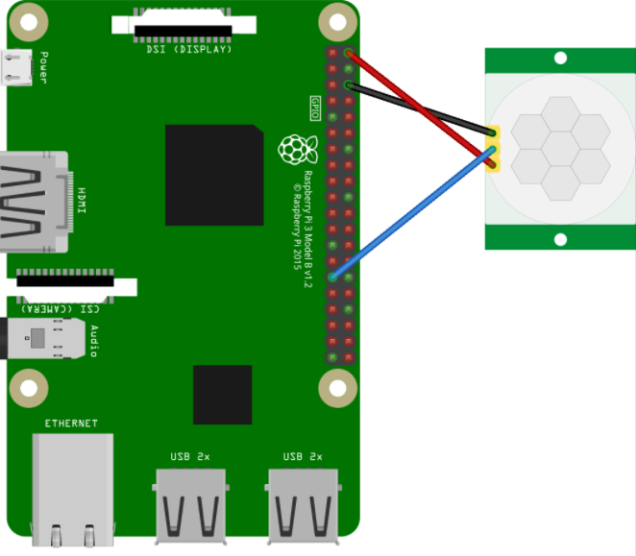
 | ＜イメージ図＞

１．２．Pythonファイルの作成
 | 以下内容の「sensor.py」ファイルを作成し、Raspberry Pi上の任意の場所（手順上はデスクトップ）に配置する。
 | ※作りたい場所上で「右クリック」→「空のファイル作成」で「sensor.py」を入力しダブルクリックで開いて以下貼り付け。

 | import RPi.GPIO as GPIO |  |  |  |  |  | センサーの値を取得するためのモジュールのインポート
 | import time |  |  |  |  |  | 時間を制御するためのモジュールのインポート

 | SLEEP_TIME = 1 |  |  |  |  |  | 何秒ごとに監視するかを設定
 | SENSOR_GPIO = 5 |  |  |  |  |  | センサーを利用する番号を設定

 | GPIO.cleanup() |  |  |  |  |  | センサーの初期化
 | GPIO.setmode(GPIO.BCM)
 | GPIO.setup(SENSOR_GPIO, GPIO.IN)

 | print( "START!") |  |  |  |  |  | “START” の表示

 | while True: |  |  |  |  |  | ループ
 |  | if GPIO.input(SENSOR_GPIO) == GPIO.HIGH: |  |  |  |  | センサーの値がHIGH（検知された）の場合
 |  |  | print("WARNING!!!") |  |  |  | “WARNING!!!”を表示
 |  | else: |  |  |  |  | HIGHでない場合
 |  |  | print("...") |  |  |  | “...”を表示
 |  | time.sleep(SLEEP_TIME) |  |  |  |  | 1秒ごとにスリープ

１．３．Pythonファイルの実行
 | 画面上部バーにある「LXTerminal」を起動し、以下のpythonコマンドを実行する。
 | $ python /home/pi/デスクトップ/sensor.py
 | ※パスはファイルの場所に合わせて変更

１．４．監視の確認
 | モーションセンサーの動作を確認する。
 | 上記コードでは、モーションセンサーは、1秒おきで動きがないかチェックし、
 | 動きがない状態は「…」、動きがあれば「WARNING!!」とターミナルに表示される。
 | 終了させたい場合、Ctrl+Cを押下する。

 | ＜ターミナル表示イメージ＞
 | START!
 | ... |  |  |  | ←動きなし
 | ... |  |  |  |  | ・
 | ... |  |  |  |  | ・
 | ... |  |  |  |  | ・
 | WARNING!! |  |  |  | ←動きを検知
 | WARNING!!
 | WARNING!!
 | ...

１．５．検知精度の調整（必要に応じて）
 | ①モーションセンサーは広い範囲で動きを拾うため、紙などで周りを囲い検知範囲を狭めると確認しやすい。
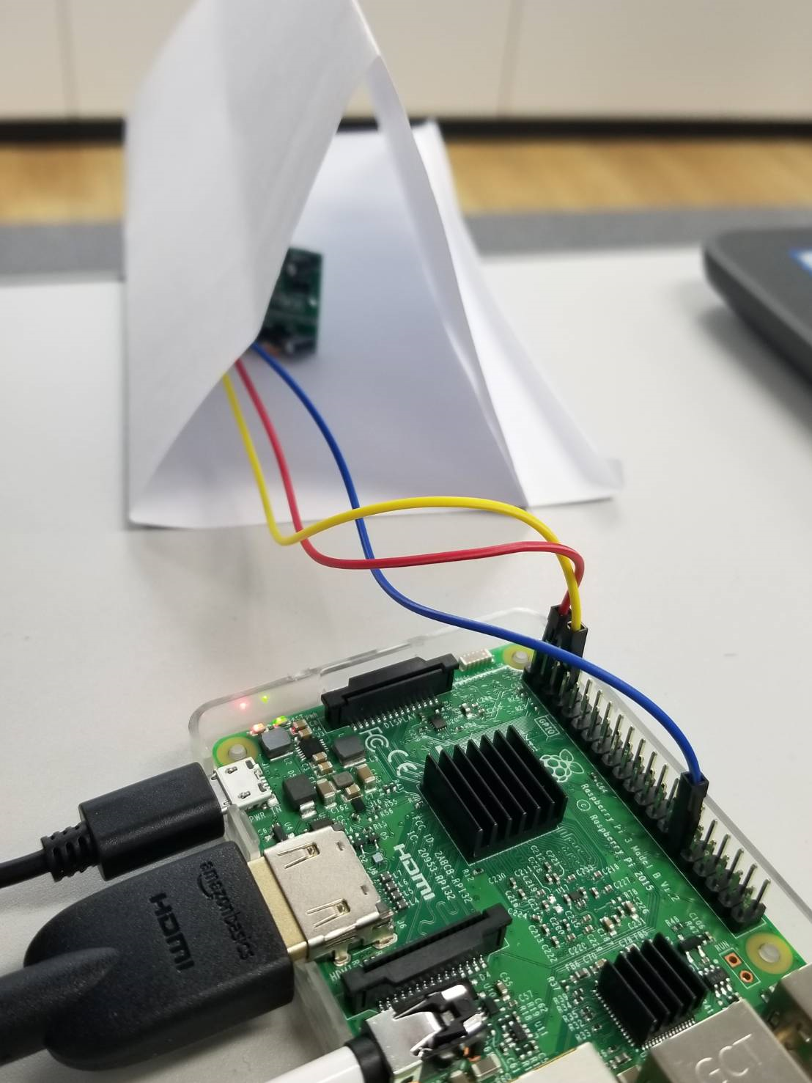

 | ②つまみを回すことで「検知出力保持期間」や「検出距離」を調整できる。
 | 基本的にはどちらも図のように限界まで反時計回りにしておけば問題ないはず。
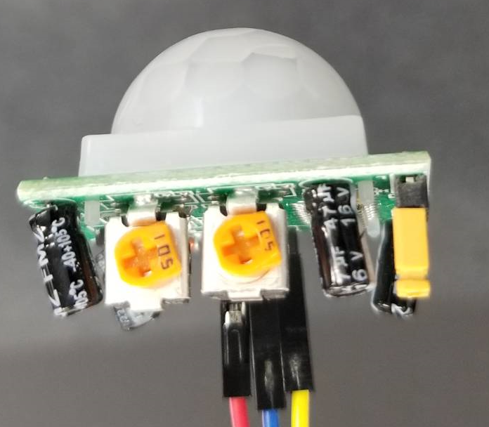

出力持続時間
3秒～5分、時計回りで増加
検出距離
3m～7m、時計回りで増加

 |  | ※上記持続時間制約により、一度検知されると、少なくとも3秒は検知状態になる。
 |  | そのため、1度の検知で「WARNING!!」が3回出力されている。

３．LINEの送信
３．１．LINE Developersにログイン
 | https://developers.line.me/ja/
 | ※LINEアカウントが必要

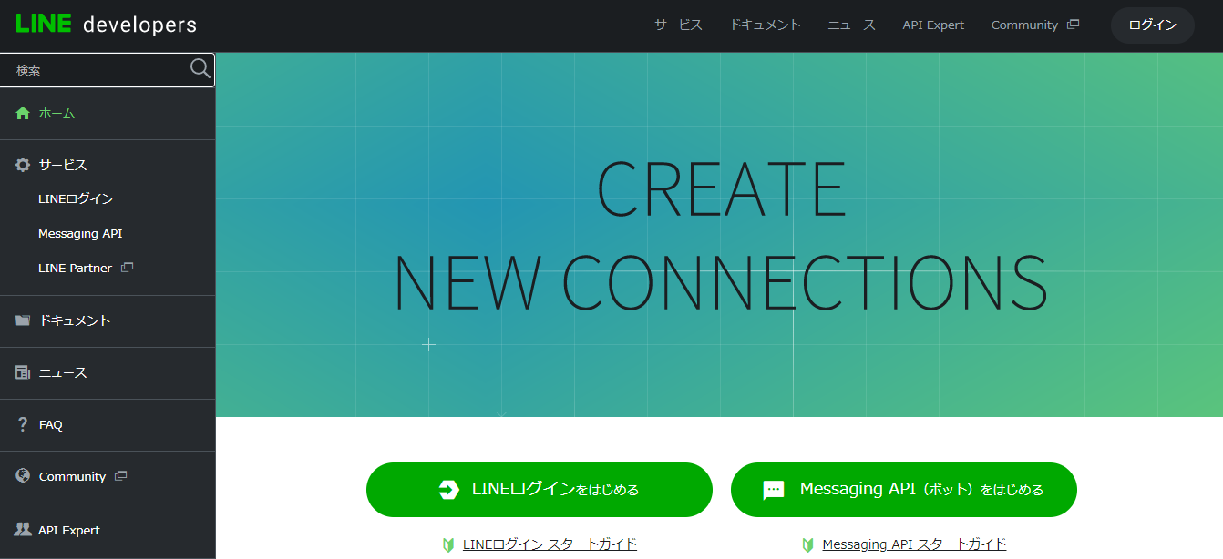
３．２．Messaging APIのアプリを作成
 | ①「Messaging APIをはじめる」をクリック

 | ②「プロバイダー選択」で「＋」を選択しプロバイダー名（任意）を入力し「追加」をクリック後、「次のページ」をクリック。
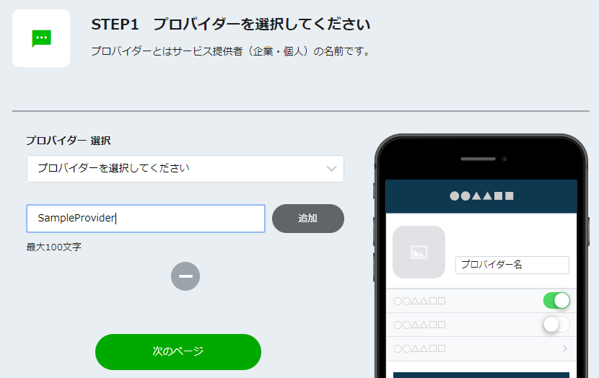

 | ③Messaging APIの情報を入力し「確認」をクリック
 |  | プラン：Developer Trial
 |  | アプリ名、アプリ説明、大業種、小業種、メールアドレス：任意の値
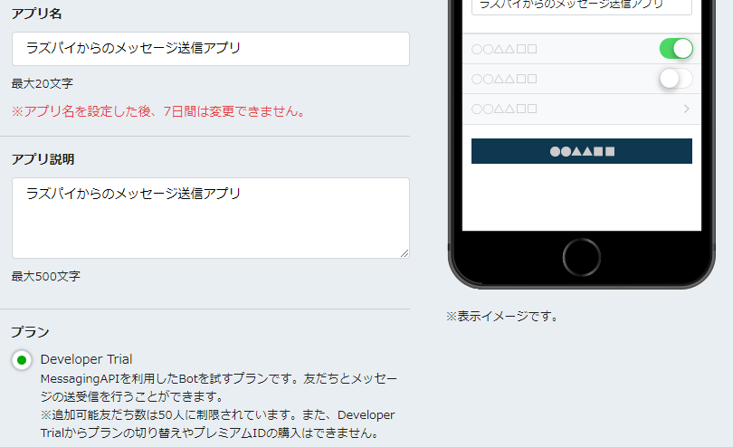

 | ④利用規約にチェックを入れ「作成」をクリック。

３．３．Messaging APIのアプリ設定
 | ①作成したアプリをクリック
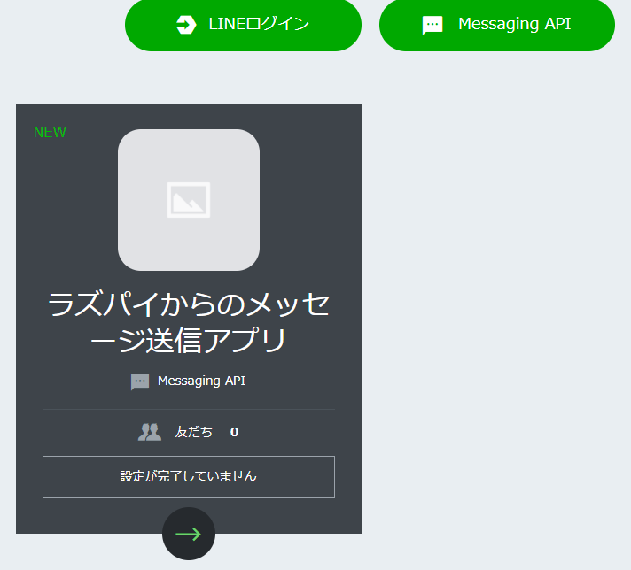

９

 | ②「アクセストークン」の「再発行」をクリックしてアクセストークンを控えておく。（有効期限は0）
 | 併せて、同画面一番下の「Your user ID」も控えておく。

 | ③LINEアプリで友達追加
 |  | 同画面の「LINEアプリへのQRコード」をスマホのLINEから読み取ると、登録したアプリ名が表示されるので友達追加しておく。

９
３．４．Pythonプログラムの作成
 | ①以下の内容で新規に「line_test.py」を作成し、実行する。
 |  | # -*- coding: utf-8 -*- | 日本語入力可能に
 |  | import RPi.GPIO as GPIO
 |  | import time
 |  | import pygame.mixer
９
 |  | import requests
 |  | import json | jsonモジュールのインポート

 |  | #define
 |  | SLEEP_TIME = 1
 |  | SENSOR_GPIO = 5
 |  | SENSOR_WAIT_TIME = 3
 |  | warningFlg = False

 |  | #init
 |  | GPIO.cleanup()
 |  | GPIO.setmode(GPIO.BCM)
 |  | GPIO.setup(SENSOR_GPIO, GPIO.IN)
 |  | pygame.mixer.init()
９
 |  | #LINE
 |  | LINE_POST_URL = "https://api.line.me/v2/bot/message/push"
 |  | LINE_POST_ID = "XXXXXXX" | ３．３の「Your user ID」
 |  | LINE_POST_TYPE_TEXT = "text"
 |  | LINE_POST_TYPE_STAMP = "sticker"
 |  | ACCESS_TOKEN = "XXXXXXXX" | ３．３の「アクセストークン」
 |  | headers = {
 |  | "Content-Type" : "application/json",
 |  | "Authorization" : "Bearer "+ ACCESS_TOKEN
 |  | }

 |  | #load sound
 |  | pygame.mixer.music.load("/home/pi/sound/bgm.mp3")
 |  | warningVoice = pygame.mixer.Sound("/home/pi/sound/warning_voice.wav")
 |  | sirenSound = pygame.mixer.Sound("/home/pi/sound/siren.wav")
 |  | pygame.mixer.music.play(-1)

 |  | print( "START!")
 |  | beforeWarningtime = time.time()

 |  | while True:
 |  | if GPIO.input(SENSOR_GPIO) == GPIO.HIGH:
 |  | print( "WARNING!!")
 |  | if warningFlg == False:
 |  | sirenSound.play()
 |  | warningVoice.play()
 |  | warningFlg = True
 |  | beforeWarningtime = time.time()
９
 |  | #LINE Message | メッセージ送信
 |  | textData = {
 |  | "to": LINE_POST_ID,
 |  | "messages": [
 |  | {
 |  | "type": LINE_POST_TYPE_TEXT,
 |  | "text": "侵入者を検知しました"
 |  | }
 |  | ]
 |  | }
 |  | requests.post(LINE_POST_URL ,data=json.dumps(textData), headers = headers)
９
 |  | #LINE Stamp | スタンプ送信
 |  | stampData = {
 |  | "to": LINE_POST_ID,
 |  | "messages": [
 |  | {
 |  | "type": LINE_POST_TYPE_STAMP,
 |  | "stickerId": "6",
 |  | "packageId": "1"
 |  | }
 |  | ]
 |  | }
 |  | requests.post(LINE_POST_URL ,data=json.dumps(stampData), headers = headers)

 |  | else:
 |  | print("...")
 |  | if warningFlg == True and (time.time() - beforeWarningtime > SENSOR_WAIT_TIME):
 |  | sirenSound.stop()
 |  | warningVoice.stop()
 |  | warningFlg = False
 |  | time.sleep(SLEEP_TIME)

 | ３．５．プログラム実行
 |  | 以下コマンドでファイルを実行し、検知時にLINEメッセージが送信されることを確認する。
 |  | $ python /home/pi/デスクトップ/line_test.py

４．Beebotteの設定
４．１．Beebotteへのユーザ登録
 | 以下URLへユーザ登録しログインする。（右上の「Sign Up」から登録）
 | https://beebotte.com/

４．２．チャンネルの作成
 | ①コントロールパネルを表示させる。

 | ②「Create New」をクリックする。

 | ③チャンネル名、リソース名を入力し、「Create channel」をクリックする。
 |  | チャンネル：pichannel
 |  | リソース：action
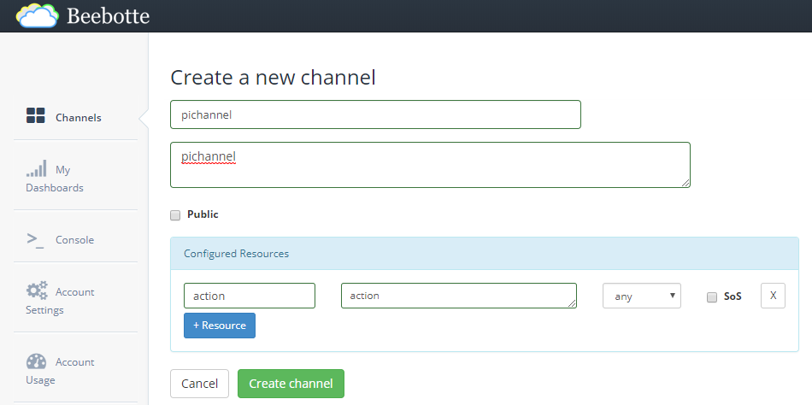

 | ④作成したチャンネルのトークンが表示されるので控えておく。（次頁で利用）

 | ⑤以下URLより証明書をダウンロードし、Raspberry Pi上に配置しておく。
 |  | https://beebotte.com/certs/mqtt.beebotte.com.pem
 |  | パス：/home/pi/tmp/mqtt.beebotte.com.pem

５．IFTTTの設定
５．１．IFTTTへのユーザ登録
 | 以下URLへユーザ登録を行う。
 | https://ifttt.com/join

５．２．アプレットの作成
 | ①ナビゲーションバーから「My Applets」を選択する。

 | ②「New Applet」をクリックする。

 | ③青字の「+this」をクリックし、検索窓に「webhooks」と入力して表示されたWebhooksアイコンをクリックし、「connect」をクリック。
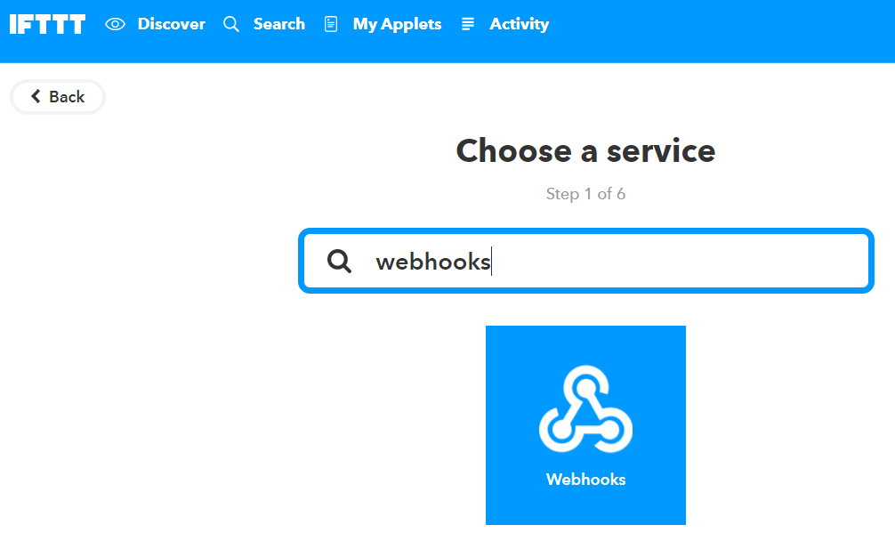

 | ④「Receive a web request …」をクリックする。
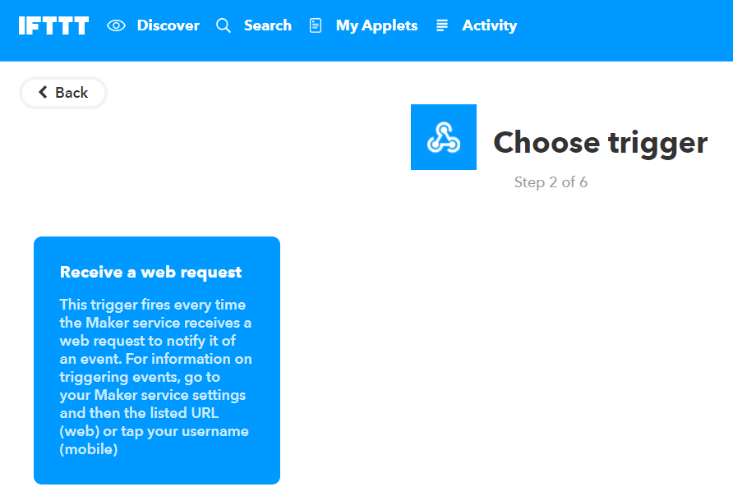

 | ⑤Event Nameに「LINEEvent」と入力し「Create trigger」をクリックする。
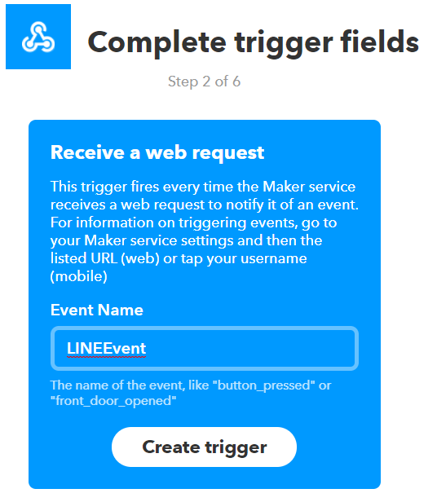

 | ⑥青字の「＋that」をクリックし、③④と同様に「Webhooks」を入力し「Make a web request」をクリックする。
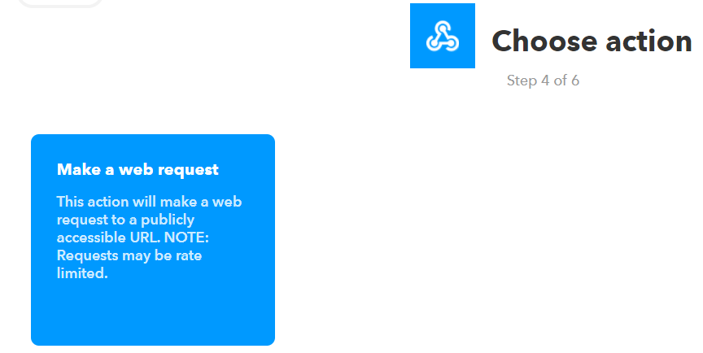

 | ⑦以下の値を入力し「Create Action」をクリックする。
 |  | URL：https://api.Beebotte.com/v1/data/publish/pichannel/action?token=XXXXXXX | ※XXXXXXXは４．２で控えたトークンを設定
 |  | Method：POST
 |  | ContentType：application/json
 |  | Body:{"data":"tmp"}

 | ⑧「Finish」をクリックして完了する。

 | ⑨以下URLの「Documentation」をクリックし、Webhook用のキーを取得する。
 |  | https://ifttt.com/maker_webhooks

 |  | ※「Your key is: xxxxxxx」と表示される。

６．LINEの受信
６．１．Messaging APIのアプリ設定
 | ①３で作成したアプリをクリック（３．３同様）

９

 | ②Webhookの設定で更新する。
 |  | ・Webhook送信：利用する
 |  | ・WebhookURL：https://maker.ifttt.com/trigger/LINEEvent/with/key/xxxxxxx |  | ※xxxxxxxには５．２で控えたトークンを設定

６．２．LINE～Beebotteまでの接続確認
 | ①以下URLにアクセスし、作成したチャンネルをクリック。
 |  | https://beebotte.com/dev/console

 | ②値を入力し「Subscribe」をクリック。
 |  | ・Secret Key：４．２で取得したトークン
 |  | ・Channel：pichannel
 |  | ・Resource：action
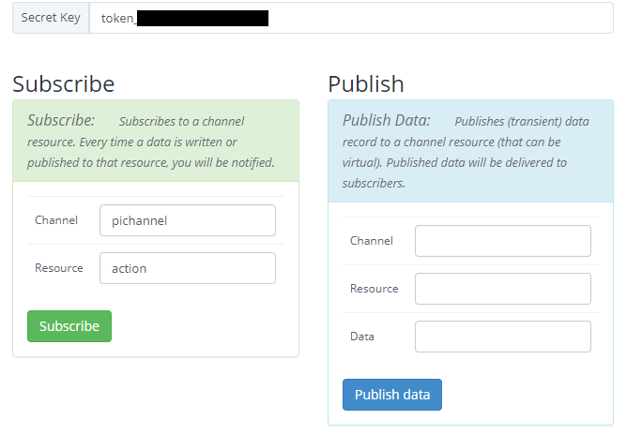
９

９

 | ③右下のLogボックスにsubscribeのログが表示されていることを確認する。

 | ④LINEアプリ上から、６．３で友達追加したアプリへメッセージを送信する。
 |  | ※メッセージ内容は任意。

 | ⑤右上のMessageボックスにログが表示されることを確認する。

６．３．Pythonプログラムの作成
 | ①以下コマンドでMQTT用パッケージをインストールする。
 |  | $ sudo pip install paho-mqtt
 |  | ※成功すると「Successfully installd paho-mqtt-…」と表示される。

 | ②以下の内容で新規に「mqtt_test.py」を作成し、実行する。
 |  | import paho.mqtt.client as mqtt
 |  | import threading

 |  | #MQTT define
 |  | TOKEN = "XXXXXXX" | XXXXXXXは４．２で控えたトークンを設定
 |  | HOSTNAME = "mqtt.beebotte.com"
 |  | PORT = 8883
 |  | TOPIC = "pichannel/action"
 |  | CACERT = "/home/pi/tmp/mqtt.beebotte.com.pem"

 |  | #MQTT subscribe
 |  | def on_connect(client, userdata, flags, respons_code):
 |  | client.subscribe(TOPIC)

 |  | def on_message(client, userdata, msg):
 |  | print("OK!") | def on_message(client, userdata, msg):後に記載した処理が、LINE受信時に実行される。

 |  | client = mqtt.Client()
 |  | client.username_pw_set("token:%s"%TOKEN)
 |  | client.on_connect = on_connect
 |  | client.on_message = on_message
 |  | client.tls_set(CACERT)
 |  | client.connect(HOSTNAME, port=PORT, keepalive=60)
 |  | client.loop_forever()

 | ③LINEアプリ上から、６．３で友達追加したアプリへメッセージを送信する。
 |  | ※メッセージ内容は任意。
 |  | （現状のAPI仕様上、LINEのメッセージ内容をIFTTTに連携できない。送信する場合は、別のサービスを使う必要がある）

 | ④コンソール上に「OK!」と表示されることを確認する。

７．監視開始・終了制御
７．１．監視開始/終了の制御
 | ①Pythonプログラムの作成
 |  | ６．５の例では、LINE送信時にはコンソール上に「OK!」と表示されるだけだが、
 |  | def on_message(client, userdata, msg):後に監視の開始や終了処理を記載すれば、LINEからの監視制御が可能になる。
 |  | 以下、ソースコードサンプル。
 |  | ※初Pythonのため文法やお作法など滅茶苦茶だと思いますがご容赦ください。。
 |  | 無限ループ回避のためスレッドを使っていますが、もっと良い方法があるのかもしれません。

 |  | sensor.py |  |  |  | sensor_manager.py
 |  | # -*- coding: utf-8 -*- |  |  |  | import paho.mqtt.client as mqtt
 |  | import RPi.GPIO as GPIO |  |  |  | import threading
 |  | import time |  |  |  | import sensor
 |  | import pygame.mixer |  |  |  | import threading
 |  | import requests
 |  | import json |  |  |  | #MQTT define
 |  |  |  |  | 4.2 | TOKEN = "XXXXXXX"
 |  | #define |  |  |  | HOSTNAME = "mqtt.beebotte.com"
 |  | SLEEP_TIME = 1 |  |  |  | PORT = 8883
 |  | SENSOR_GPIO = 5 |  |  |  | TOPIC = "pichannel/action"
 |  | SENSOR_WAIT_TIME = 3 |  |  |  | CACERT = "/home/pi/tmp/mqtt.beebotte.com.pem"
 |  | warningFlg = False
 |  | stopEvent = False |  |  |  | #sensor class init
 |  |  |  |  |  | motionSensor = sensor.MothionSensor()
 |  | #init |  |  |  | sensorRunningFlg = False
 |  | GPIO.cleanup()
 |  | GPIO.setmode(GPIO.BCM) |  |  |  | #MQTT subscribe
 |  | GPIO.setup(SENSOR_GPIO, GPIO.IN) |  |  |  | def on_connect(client, userdata, flags, respons_code):
 |  | pygame.mixer.init() |  |  |  | client.subscribe(TOPIC)

９
 |  | #LINE |  |  |  | def on_message(client, userdata, msg):
 |  | LINE_POST_URL = "https://api.line.me/v2/bot/message/push" |  |  |  | global sensorRunningFlg | LINE受信時にセンサー起動関数（startMotionSensor)をスレッド実行
3.3 |  | LINE_POST_ID = "XXXXXXX" |  |  |  | if sensorRunningFlg == False:
 |  | LINE_POST_TYPE_TEXT = "text" |  |  |  | motionSensor.stopEvent = threading.Event()
 |  | LINE_POST_TYPE_STAMP = "sticker" |  |  |  | motionSensor.thread = threading.Thread(target=motionSensor.startMotionSensor)
3.3 |  | ACCESS_TOKEN = "XXXXXXX" |  |  |  | motionSensor.thread.start()
 |  | headers = { |  |  |  | sensorRunningFlg = True
 |  | "Content-Type" : "application/json", |  |  |  | else:
 |  | "Authorization" : "Bearer "+ ACCESS_TOKEN |  |  |  | motionSensor.stopMotionSensor()
 |  | } |  |  |  | sensorRunningFlg = False

 |  | #load sound |  |  |  | client = mqtt.Client()
 |  | pygame.mixer.music.load("/home/pi/sound/bgm.mp3") |  |  |  | client.username_pw_set("token:%s"%TOKEN)
 |  | warningVoice = pygame.mixer.Sound("/home/pi/sound/warning_voice.wav") |  |  |  | client.on_connect = on_connect
 |  | sirenSound = pygame.mixer.Sound("/home/pi/sound/siren.wav") |  |  |  | client.on_message = on_message
 |  |  |  |  |  | client.tls_set(CACERT)
 |  | beforeWarningtime = time.time() |  |  |  | client.connect(HOSTNAME, port=PORT, keepalive=60)
 |  |  |  |  |  | client.loop_forever()
 |  | class MothionSensor():

 |  | def startMotionSensor(self):
 |  | print( "START!") |  | 監視を開始する関数定義
９
 |  | #LINE Message
 |  | textData = {
 |  | "to": LINE_POST_ID,
 |  | "messages": [
 |  | {
 |  | "type": LINE_POST_TYPE_TEXT,
 |  | "text": "監視を開始しました"
 |  | }
 |  | ]
 |  | }
 |  | requests.post(LINE_POST_URL ,data=json.dumps(textData), headers = headers) |  | LINEで”監視を開始しました” を送信

 |  | #LINE Stamp
 |  | stampData = {
 |  | "to": LINE_POST_ID,
 |  | "messages": [
 |  | {
 |  | "type": LINE_POST_TYPE_STAMP,
 |  | "stickerId": "138",
 |  | "packageId": "1"
 |  | }
 |  | ]
 |  | }
 |  | requests.post(LINE_POST_URL ,data=json.dumps(stampData), headers = headers) |  | スタンプを送信

 |  | #BGM play
 |  | pygame.mixer.music.play(-1)

 |  | #sensor start
 |  | global warningFlg
 |  | while not self.stopEvent.is_set():
 |  | if GPIO.input(SENSOR_GPIO) == GPIO.HIGH:
 |  | print( "WARNING!!")
 |  | if warningFlg == False:

 |  | #sound play
 |  | sirenSound.play()
 |  | warningVoice.play()
９
 |  | #LINE Message
 |  | textData = {
 |  | "to": LINE_POST_ID,
 |  | "messages": [
 |  | {
 |  | "type": LINE_POST_TYPE_TEXT,
 |  | "text": "侵入者を検知しました"
 |  | }
 |  | ]
 |  | }
 |  | requests.post(LINE_POST_URL ,data=json.dumps(textData), headers = headers) |  | LINEで”侵入者を検知しました” を送信

 |  | #LINE Stamp
 |  | stampData = {
 |  | "to": LINE_POST_ID,
 |  | "messages": [
 |  | {
 |  | "type": LINE_POST_TYPE_STAMP,
 |  | "stickerId": "6",
 |  | "packageId": "1"
 |  | }
 |  | ]
 |  | }
 |  | requests.post(LINE_POST_URL ,data=json.dumps(stampData), headers = headers) |  | スタンプを送信

 |  | beforeWarningtime = time.time()
 |  | warningFlg = True
 |  | else:
 |  | print("...")
 |  | if (warningFlg == True) and (time.time() - beforeWarningtime > SENSOR_WAIT_TIME):
 |  | #sound stop
 |  | sirenSound.stop()
 |  | warningVoice.stop()
 |  | warningFlg = False

 |  | time.sleep(SLEEP_TIME)

 |  | def stopMotionSensor(self): |  | 監視を止める関数定義
 |  | print( "STOP!")
９
 |  | #LINE Message
 |  | textData = {
 |  | "to": LINE_POST_ID,
 |  | "messages": [
 |  | {
 |  | "type": LINE_POST_TYPE_TEXT,
 |  | "text": "監視を終了ました"
 |  | }
 |  | ]
 |  | }
 |  | requests.post(LINE_POST_URL ,data=json.dumps(textData), headers = headers) |  | LINEで”監視を終了しました” を送信

 |  | #LINE Stamp
 |  | stampData = {
 |  | "to": LINE_POST_ID,
 |  | "messages": [
 |  | {
 |  | "type": LINE_POST_TYPE_STAMP,
 |  | "stickerId": "408",
 |  | "packageId": "1"
 |  | }
 |  | ]
 |  | }
 |  | requests.post(LINE_POST_URL ,data=json.dumps(stampData), headers = headers) |  | スタンプを送信

 |  | #BGM stop
 |  | pygame.mixer.music.stop()

 |  | #sensor stop
 |  | self.stopEvent.set()
 |  | self.thread.join()

 | ②以下コマンドでファイルを実行する。
 |  | $ python /home/pi/デスクトップ/sensor_manager.py

 | ③以下動作を確認する。
 |  | トリガー | 動作
 |  | １．LINE送信 | BGMが流れる
 |  |  | 監視が開始される
 |  |  | 監視開始のLINEが通知される
 |  | ２．モーション検知 | 警告音が流れる
 |  |  | 検知のLINEが通知される
 |  | ３．LINE送信 | BGMが止まる
 |  |  | 監視が終了する（センサー近くで動いても検知されなくなる）
 |  |  | 監視終了のLINEが通知される

